상품제안서
슬소생 마스크 세트2호 | 상품코드: S14789

 |  |  |  |  |  |  | 02-713-8555 | www.synergygift.co.kr
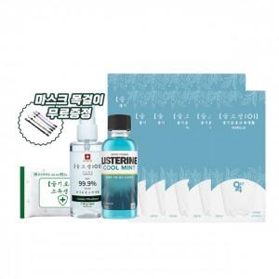

【상세/제작정보】 | *마스크인쇄비용 별도문의 바랍니다*<br>

【인쇄/포장옵션】 | 스티커 / 별도문의

【공급단가】 | 수량 | 100~ | 300~ | 500~ | 1,000~ | 3,000~
*VAT별도 | 단가 | 7,290원 | 7,020원 | 6,750원 | 6,480원 | 6,310원

【상품 URL】 | https://www.synergygift.co.kr:443/src/goods_detail.php?gdno=19792

